Readme
填表说明

1. 只用填写黄色标记的表格
2. 使用大小写英文字母、数字和下划线 填写表格（不使用 “空格”、“减号”、“括号”等，如希腊字母λ 使用 英文名称lambda表示，以此类推）
3. 样品名称，以（名称）+（生物学重复）表示
4. 名称，尽量包含实验内容，例如：细胞系，RBP，处理条件等，HEK293_PTB_UVC
5. 生物学重复，使用 _rep1, _rep2表示
6. 如使用的物种没有在列表中，需注明物种名称和参考基因组，参考UCSC
7. Barcode名称如没有在列表中，需要将 “名称 - 序列”，以及文库结构，发送给 wangming@ibp.ac.cn

列 | 内容 | 示例 | 要求
Lib_number* | 文库编号 | YY01 | 使用2-3个大写字母和2个数字表示；例如：YY01 或 LIU01
Sample_name* | 样品名称 | HEK293_PTB_UVC_rep1 | 使用大小写英文字母、数字和下划线
RBP* | RNA结合蛋白 | PTB | 按需要填写，使用大小写英文字母、数字和下划线
Cell_line* | 细胞系 | HEK293 | 按实际情况填写，如下拉菜单中没有包含你使用的细胞系，可直接填写
Species* | 物种名称 | Human | 从下拉菜单中选取，如菜单中没有列出，可直接填写物种名称（NCBI可检索的名称）
Spike-in* | 混样的物种名称 | Fruitfly | 从下拉菜单中选取，如未使用，选择“Null"
P7_index_id* | Index名称 | TruSeq_index1 | 从下拉菜单中选取，如菜单中没有列出，直接填写index名称，并将完整index和序列对照表格发送至：wangming@ibp.ac.cn
Barcode_id* | Barcode名称 | P7_1A | 从下拉菜单中选取，如菜单中没有列出，直接填写barcode名称，并将完整barcode和序列对照表格发送至：wangming@ibp.ac.cn
Seq_type* | 测序类型 | SE | 从下拉菜单中选取，SE 或 PE
Lib_type* | 文库类型 | GoldCLIP | 从下拉菜单中选取，如菜单中没有列出，直接填写文库类型

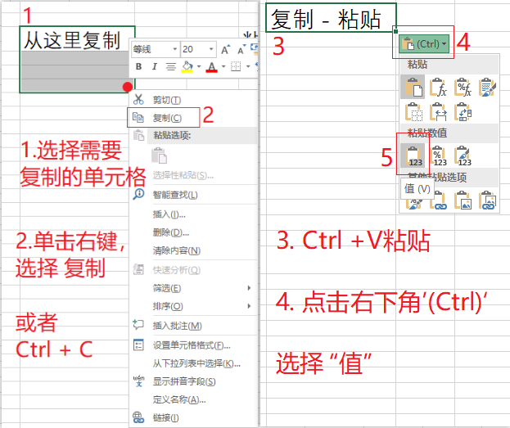
推荐
如从其他Excel文档中复制粘贴，仅粘贴“值”

